Накладная-№3
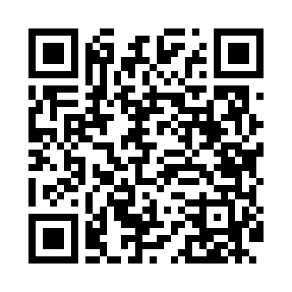
Номер товарно-транспортной накладной: |  |  | Торговый представитель: Amriyev Muhammad
Поставщик: Toshkent falcon fly 2 |  |  | Телефон торгового представителя: +998972880505
Дата отгрузки: 04.12.2025 |  |  | Контрагент: """" Klient
Дата консигнации: |  |  | Адрес:
Доставщик: |  |  | Телефон:
Телефон доставщика:
Время заказа: 04.12.2025 12:48:12
№ | Штрих-код | Название товаров (работ,услуг) | Количество | Количество в кейсе | Цена | Сумма
 |  |  | 22 |  |  | 88.5
1 | 6920240023406 | Коврики напольные для ванной комнаты 45*75CM4 5*120CM XP-23-40 | 1 | 1 шт. | 4.50 | 4.50
2 | None | Коврики напольные для ванной комнаты 38*58CM 38*118CM в большой каробке 40 шт XP-23-33 | 1 | 1 шт. | 3.40 | 3.40
3 | 6920240023918 | Коврики напольные для ванной комнаты 69*39 XP -23-91 | 2 | 2 шт. | 1.50 | 3
4 | 6920240023949 | Коврики напольные для ванной комнаты 70*36 XP -23-94 | 2 | 2 шт. | 1.70 | 3.40
5 | 6920240023758 | Ҳаммом учун коврик 73*40 см XP-23-75 | 3 | 3 шт. | 4.20 | 12.60
6 | 6805019698750 | Коврик для ванны, 40×70 см, DB-98-75 | 4 | 4 шт. | 3.10 | 12.40
7 | 6805019698736 | Коврик для ванны, 44×75 см, DB-98-73 | 2 | 2 шт. | 3.20 | 6.40
8 | 6920240023277 | Коврики напольные для ванной комнаты 50*80CM XP-23-27 | 4 | 4 шт. | 3.80 | 15.20
9 | 6920240023284 | Коврики напольные для ванной комнаты 80*120CM В большой каропке 30 шт XP-23-28 | 3 | 3 шт. | 9.20 | 27.60
Итого: 88.5$|->UZS: 1,106,250.00

